NEXO BANCOS - CASO PRUEBA
Codigo de Tarjeta | Nro de Historia de Usuario | ID de prueba | Nombre del caso de prueba | Descripción | Resultado Esperado | Resultado obtenido | Fecha de ejecución | Responsable Prueba | Estado Prueba | Evidencia Prueba(Opcional) | Fecha de Apertura | Incidencia Gravedad | Incidencia asignado a | Incidencia estatus | Incidencia Fecha de cierre | Incidencia Solución
ASE-I500 | HU-47 | 1 | Integración | Integración con bancos | Una correcta integración con los bancos afiliados | OK | 16/02/2023 | Adrián | Exitosa |  |  | Alta |  | Abierta
ASE-I500 | HU-47 | 2 | Contenido y acciones | El contenido de la página debe establecer los mismos parámetros. https://nexoinmobiliario.pe/bancos | El contenido y funcionalidades deben coincidir con respecto a: - bancos - proyectos - estimar crédito | OK | 16/02/2023 | Adrián | Exitosa |  |  | Alta |  | Abierta
ASE-I500 | HU-48 | 3 | Listar los bancos | Una lista de todos los bancos para que el usuario tenga una fácil visualización | Tiene que listar los bancos de manera adecuada y estableciendo los parámetros correspondientes | OK | 16/02/2023 | Adrián | Exitosa |  |  | Alta |  | Abierta
ASE-I500 | HU-48 | 4 | Detalles del banco | Cada banco debe mostrar los detalles correspondientes | Establecer los detalles de manera adecuada y de fácil visualización | OK | 16/02/2023 | Adrián | Exitosa |  |  | Alta |  | Abierta
ASE-I500 | HU-48 | 5 | Sección de previsualización | Sección de previsualización para obtener datos de fácil acceso, así como un botón "Ver más" para ingresar a la sección del detalle. | El apartado de previsualización del banco debe mostrar los puntos señalados, así como un botón en la parte inferior para ingresar a la sección del banco | OK | 16/02/2023 | Adrián | Exitosa |  |  | Alta |  | Abierta
ASE-I500 | HU-49 | 6 | Banner con el diseño del banco y formulario | Diseño personalizado del banco en la sección detalle e implementación del formulario | Al ingresar a uno de los bancos mediante el botón "Ver más", se debe mostrar un banner personalizado según el banco y un formulario | OK | 16/02/2023 | Adrián | Exitosa |  |  | Alta |  | Abierta
ASE-I500 | HU-49 | 7 | Calculadora de crédito hipotecario | Sección donde se mostrara la calculadora de crédito hipotecario | Una calculadora de crédito hipotecario (API compartida por el cliente) que debe devolver el resultado de los datos registrados | La sección para la calculadora está establecida, sin embargo, no se visualiza esta herramienta, así como sus funcionalidades | 17/02/2023 | Adrián | Fallo | 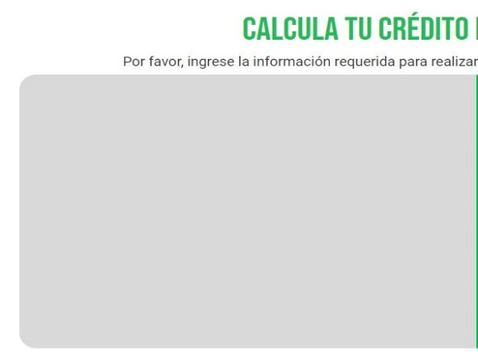 |  | Alta |  | Abierta
ASE-I500 | HU-49 | 8 | Filtros de búsqueda | Una barra de búsqueda para filtrar los proyectos financiados por el banco | La barra de filtros de búsqueda debe contar con las opciones correspondientes. La herramienta tiene que filtrar los proyectos financiados por el banco según corresponda | Se muestra la barra de búsqueda y las opciones correctamente, pero el buscador no está trabajando | 17/02/2023 | Adrián | Fallo |  |  | Alta |  | Abierta
ASE-I500 | HU-49 | 9 | Proyectos que son financiados por el banco | Apartado de proyectos que son financiados por el banco | Una lista del resultado de los proyectos disponibles y financiados por el banco seleccionado. Mostrar proyectos destacados, no destacados, últimos proyectos, etc. | Se muestran unos proyectos de muestra y no están filtrados según criterios como el banco seleccionado, destacados o no destacados, últimos proyectos, etc. | 17/02/2023 | Adrián | Fallo | 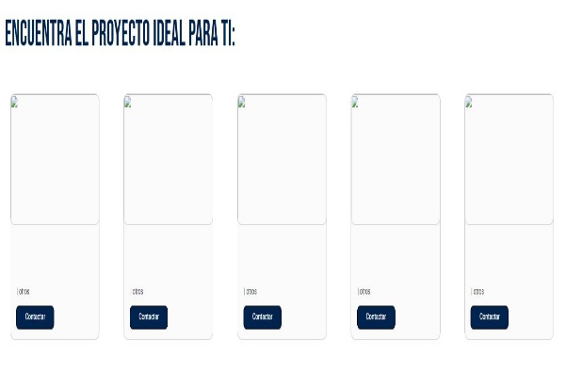 |  | Alta |  | Abierta
ASE-I500 | HU-49 | 10 | Tema y colores del banco | Las secciones mostradas se representan mediante identidad de marca | Un diseño y colores que muestre el tema personalizado de cada banco | No se está representando la identidad de marca (tema y colores según el banco seleccionado) | 17/02/2023 | Adrián | Fallo | 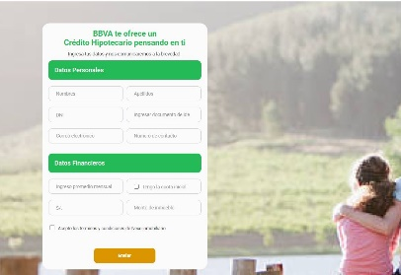 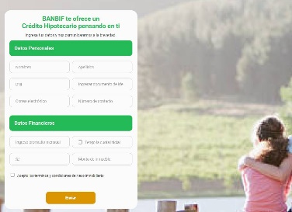 |  | Alta |  | Abierta
ASE-I500 | HU-50 | 11 | Cambiar nombre, colores, imágenes |  | Una sección de mantenimiento donde se pueda cambiar el nombre del banco, colores e imágenes según se requiera |  | 17/02/2023 | Adrián |  |  |  | Alta |  | Abierta

SELLO ASEI - CASO PRUEBA
Codigo de Tarjeta | Nro de Historia de Usuario | ID de prueba | Nombre del caso de prueba | Descripción | Resultado Esperado | Resultado obtenido | Fecha de ejecución | Responsable Prueba | Estado Prueba | Evidencia Prueba(Opcional) | Fecha de Apertura | Incidencia Gravedad | Incidencia asignado a | Incidencia estatus | Incidencia Fecha de cierre | Incidencia Solución
ASE-I574 | HU-51 | 1 | Diseño y acciones de la página | El formato de la página debe tener el diseño y las mismas acciones | Las acciones disponibles deben ser: - Ver proyectos afiliados - Quiero afiliarme El diseño de la sección proyectos sello ASE debe mantener el formato | OK | 16/02/2023 | Adrián | Exitosa |  |  | Alta |  | Abierta
ASE-I574 | HU-52 | 2 | Secciones de la página | La página estará compuesta de cuatro secciones | Un listado con los proyectos miembros de ASEI. Debe contar con un filtro de búsqueda. Integración con mapa para la ubicación de los proyectos | OK | 16/02/2023 | Adrián | Exitosa |  |  | Alta |  | Abierta
ASE-I574 | HU-52 | 3 | Banner | En el banner se mostrará una breve descripción de la definición de Sello ASEI | Título, información y logo de Sello ASEI en el banner, así como mostrar la información detallada | OK | 16/02/2023 | Adrián | Exitosa |  |  | Alta |  | Abierta
ASE-I574 | HU-52 | 4 | Filtro de búsqueda | En la sección siguiente se establece un filtro de búsqueda | Una barra de filtro de búsqueda con las opciones correspondientes | OK | 16/02/2023 | Adrián | Exitosa |  |  | Alta |  | Abierta
ASE-I574 | HU-52 | 5 | Proyectos | Proyectos de las inmobiliarias miembros de ASEI | Mostrarse una sección en la parte inferior donde se visualice los proyectos de las inmobiliarias que son miembros de ASEI, además, se debe poder filtrar según sea requerido | Se encontró proyectos de muestra, los cuales no permiten ser filtrados mediante la barra de búsqueda | 16/02/2023 | Adrián | Fallo | 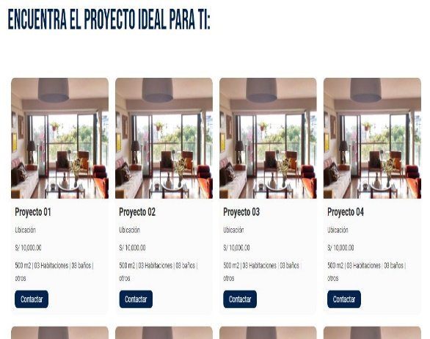 |  | Alta |  | Abierta
ASE-I574 | HU-52 | 6 | Mapa | Un mapa donde se establece la ubicación y detalles de los proyectos | Implementación del mapa donde establece los proyectos disponibles, así como, los detalles de este | El mapa no carga en algunas ocasiones y no aparecen todos los proyectos disponibles, así como su detalle | 16/02/2023 | Adrián | Fallo | 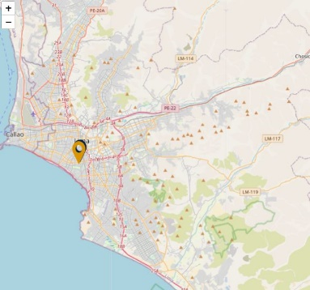 |  | Alta |  | Abierta
ASE-I574 | HU-52 | 7 | Botón | En la sección inferior de la página se visualiza el botón "Sello ASEI" | Un botón que se muestra en la parte inferior de la página, llamado "Sello ASEI", el cual funcionara como acción para realizar la solicitud para ser miembro | El botón se muestra correctamente, sin embargo, no realiza ninguna acción. | 16/02/2023 | Adrián | Fallo | 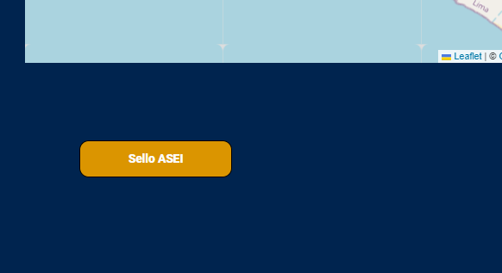 |  | Alta |  | Abierta

EVIDENCIA_01
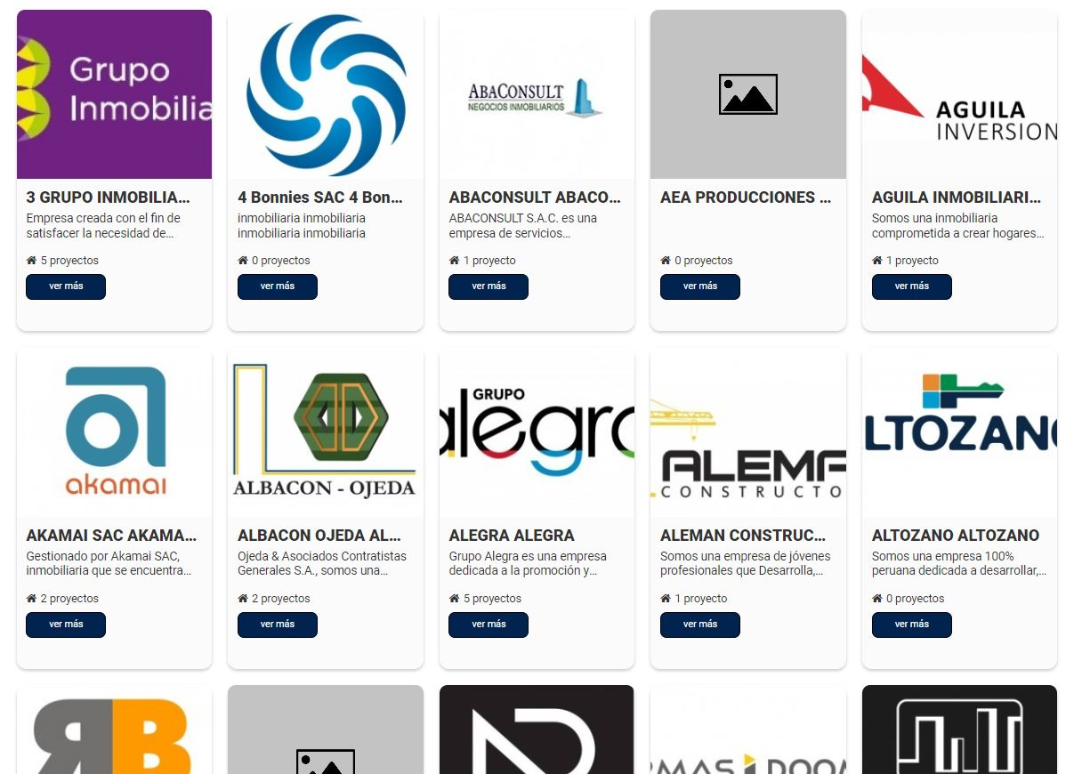
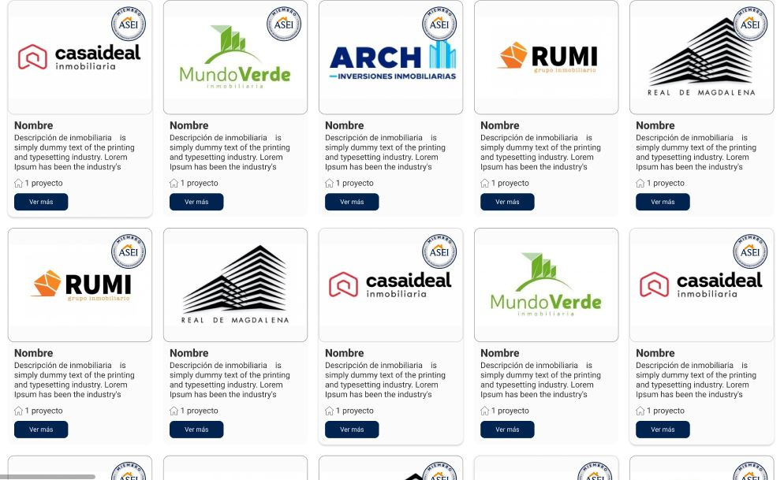
PORTAL | Figma

